상품제안서
[칼라인쇄] 종이가죽 투포켓화일 | 상품코드: S25689

 |  |  |  |  |  |  | 02-713-8555 | www.synergygift.co.kr
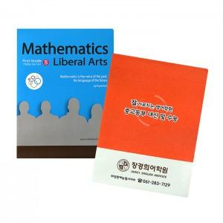

【상세/제작정보】 | <p>- 아이보리 400g 마닐라지에 칼라인쇄와 무광코팅을 한 후 가죽문양의 엠보작업을 통해 고급스럽고 도톰하며, 부드러운 가죽느낌을 구현한 제품입니다.&nbsp;&nbsp;</p>

【인쇄/포장옵션】 | 풀칼라 / OPP(비닐)

【공급단가】 | 수량 | 500~ | 1,000~ | 3,000~ | 5,000~ | 10,000~
*VAT별도 | 단가 | 1,300원 | 850원 | 820원 | 790원 | 770원

【상품 URL】 | https://www.synergygift.co.kr:443/src/goods_detail.php?gdno=25689

